상품제안서
룩앳걸 프릴 주방 앞치마, 스타일리쉬 바리스타 원피스형 앞치마 | 상품코드: F28309

 |  |  |  |  |  |  | 02-412-0044 | www.easy1.co.kr
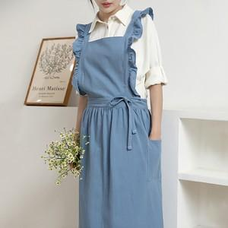

【상세/제작정보】

【인쇄/포장옵션】 | 실크 / 포장지포장

【공급단가】 | 수량 | 100~ | 300~ | 500~ | 1,000~ | 3,000~
*VAT별도 | 단가 | 15,360원 | 15,100원 | 14,720원 | 14,460원 | 14,080원

【상품 URL】 | https://easy1.co.kr:443/src/goods_detail.php?gdno=28309

